Estadísticas
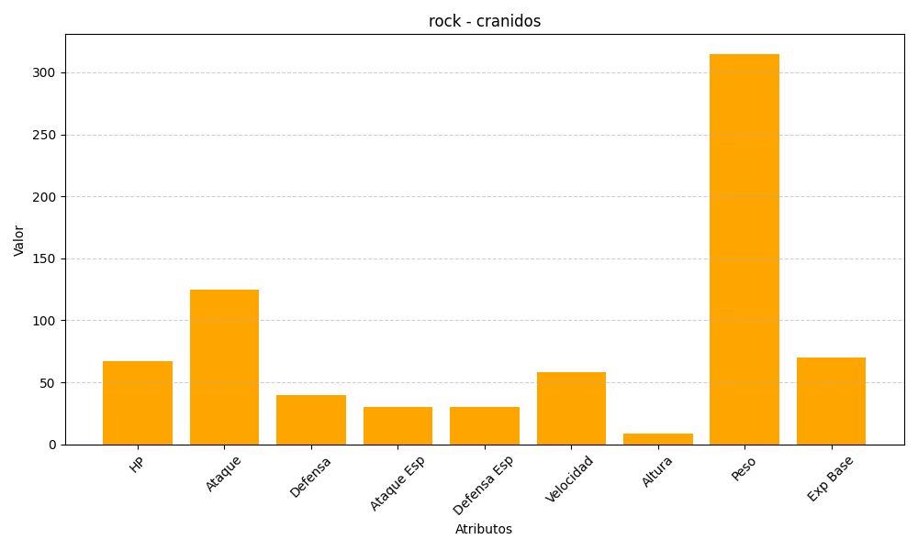
ID | Nombre | Tipo | HP | Ataque | Defensa | Ataque Especial | Defensa Especial | Velocidad | Altura | Peso | Experiencia Base
408 | cranidos | rock | 67 | 125 | 40 | 30 | 30 | 58 | 9 | 315 | 70

